サイトTOP
画面定義
共通情報 |  | プロジェクト名 | 株式会社クワガタ様向け KID'S 受発注機能改修 |  |  |  | 作成者 | solcom 品川
 |  | システム名 | Kuwagata Integrated Dealing System (KID'S) |  |  |  | 作成日付 | 2018-10-09
 |  | 工程名 | 基本設計 |  |  |  | バージョン | 0.1
 |  | ドキュメントID | KIDS0002 |  |  |  | 更新者
 |  | ドキュメント名 | 基本設計 画面設計書 |  |  |  | 更新日付
書誌情報 |  | 画面ID | U-00-01
 |  | 画面の名称 | サイトTOP
 |  | 概要 | サイトTOP。ユーザに見える画面としては存在しない。ここからログイン画面へリダイレクトする。

画面レイアウト

レイアウトなし

使用する部品
画面レイアウトは存在しない。

操作手順
1 | なし

派生画面
1 | なし

画面遷移
遷移元 |  |  |  | 遷移先
1 | - | なし |  | 1 | U-01-01 | ユーザーログイン

備考
1 | KID'Sシステム受発注機能改修 要件定義書 「5.マルチブラウザ対応」より、本システムの推奨ブラウザは『Microsoft Edge』および『Google Chrome』とする。
2 | 『Firefox』『Internet Explorer』等、推奨環境ではないが一定のシェアが見込めるブラウザについては、CSSハック等を使用して見た目を近づける。
3 | スマホ用ブラウザ等のそもそも非対応である環境については考慮せず、画面レイアウトが崩れてもそれが仕様通りの挙動であるとする。

見積原価削除
画面定義
共通情報 |  |  | プロジェクト名 | 株式会社クワガタ様向け KID'S 受発注機能改修 |  |  |  |  | 作成者 |  | solcom 品川
 |  |  | システム名 | Kuwagata Integrated Dealing System (KID'S) |  |  |  |  | 作成日付 |  | 2018-10-09
 |  |  | 工程名 | 基本設計 |  |  |  |  | バージョン |  | 0.1
 |  |  | ドキュメントID | KIDS0002 |  |  |  |  | 更新者
 |  |  | ドキュメント名 | 基本設計 画面設計書 |  |  |  |  | 更新日付
書誌情報 |  |  | 画面ID | U-03-04
 |  |  | 画面の名称 | 見積原価削除
 |  |  | 概要 | ユーザに見える画面としては存在しない。見積原価一覧画面で指定した見積原価計算書の削除を行う。

画面レイアウト

レイアウトなし

使用する部品
画面レイアウトは存在しない。

操作手順
1 | なし

派生画面
1 | U-03-04-1 |  | 削除確認画面 |  | 削除する見積原価計算書を表示し、対象が正しいかの確認を促す画面。ダイアログをポップアップで表示する。

画面レイアウト
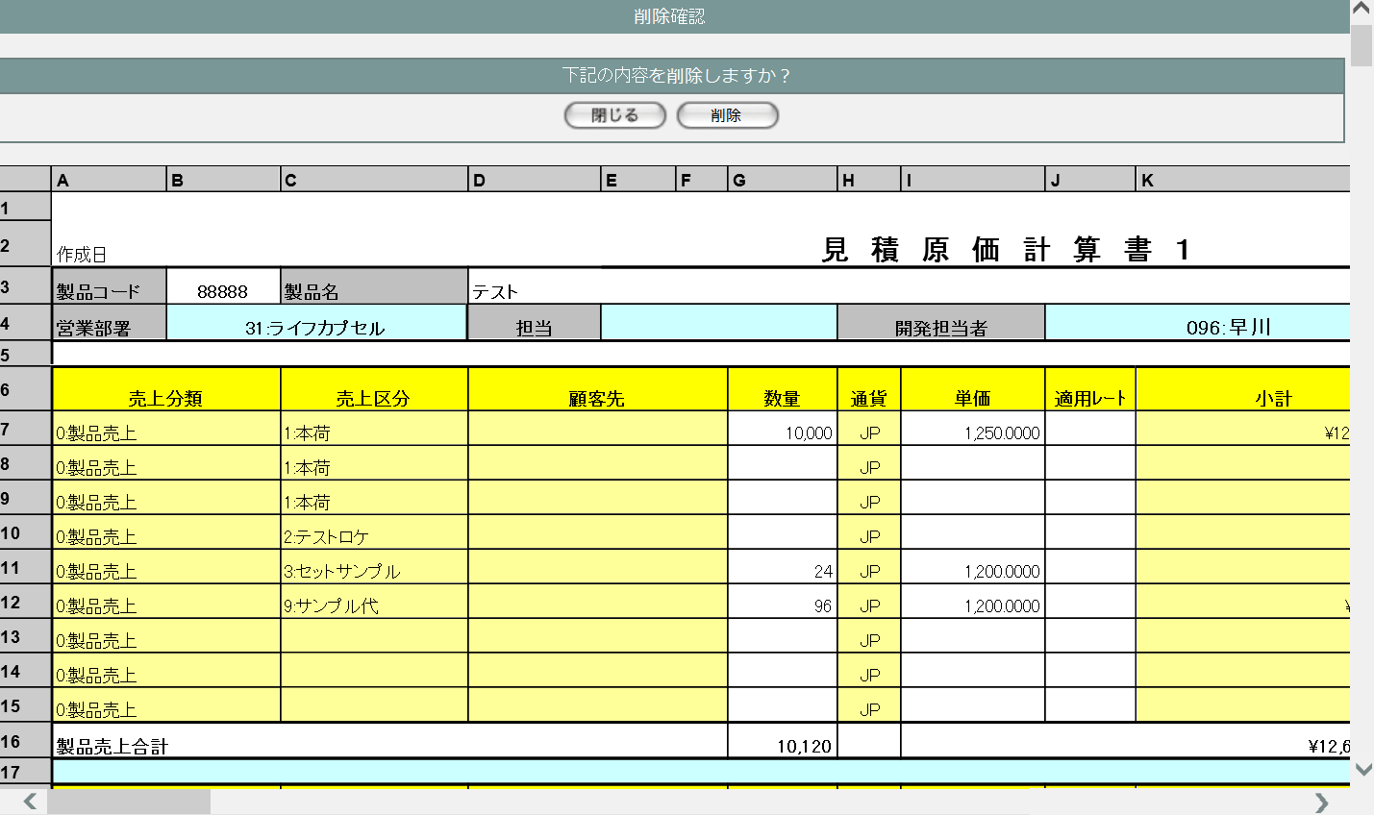
1
2
 |  |  |  |  |  |  |  |  | 画面要素
 |  |  |  |  |  |  |  |  | 1 | 「閉じる」ボタン
 |  |  |  |  |  |  |  |  |  | このダイアログを閉じる。データの削除は
 |  |  |  |  |  |  |  |  |  | 行われない。
3
 |  |  |  |  |  |  |  |  | 2 | 「削除」ボタン
 |  |  |  |  |  |  |  |  |  | このダイアログを閉じる。データの削除が
 |  |  |  |  |  |  |  |  |  | 行われ、紐づく受発注データ・受発注
 |  |  |  |  |  |  |  |  |  | 明細データが自動削除される。
 |  |  |  |  |  |  |  |  |  | 一連の処理終了後、削除完了画面
 |  |  |  |  |  |  |  |  |  | またはエラー画面に遷移する。
 |  |  |  |  |  |  |  |  | 3 | 見積原価計算書表示エリア
 |  |  |  |  |  |  |  |  |  | 削除対象となる見積原価計算書を表示
 |  |  |  |  |  |  |  |  |  | するエリア。スクロールバーの操作に
 |  |  |  |  |  |  |  |  |  | より、全体を見ることができる。
 |  |  |  |  |  |  |  |  |  | 入力値の操作はこの画面では行えない。

2 | U-03-04-2 |  | 削除完了画面 |  | 見積原価データの削除がエラーなく終了したことを通知する画面。ダイアログをポップアップで表示する。
画面レイアウト


 |  |  |  |  |  |  |  |  | 画面要素
 |  |  |  |  |  |  |  |  | 1 | 「閉じる」ボタン
 |  |  |  |  |  |  |  |  |  | このダイアログを閉じる。
 |  |  |  |  |  |  |  |  |  | データ等への影響は存在しない。

1

3 | U-03-04-3 |  | 削除エラー画面 |  | 見積原価データの削除時にエラーが発生したことを通知する画面。ダイアログをポップアップで表示する。
画面レイアウト

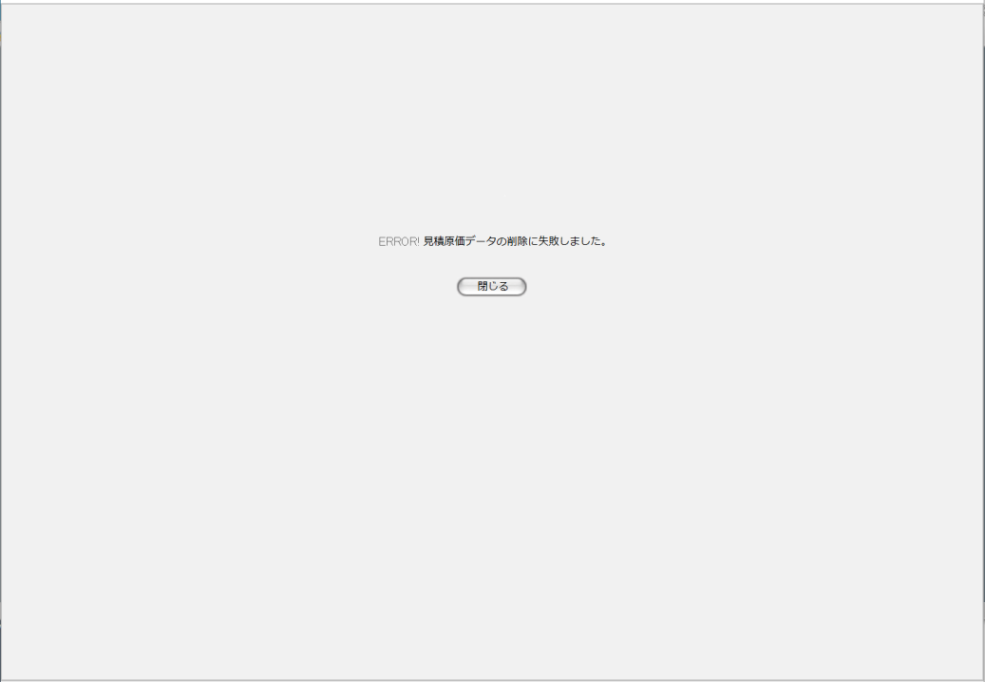
 |  |  |  |  |  |  |  |  | 画面要素
 |  |  |  |  |  |  |  |  | 1 | エラーメッセージ
 |  |  |  |  |  |  |  |  |  | エラーの内容が表示される。
1
 |  |  |  |  |  |  |  |  |  | エラー内容ごとに固有メッセージがあり、
 |  |  |  |  |  |  |  |  |  | 画面からの編集は不可。
 |  |  |  |  |  |  |  |  | 2 | 「閉じる」ボタン
 |  |  |  |  |  |  |  |  |  | このダイアログを閉じる。
 |  |  |  |  |  |  |  |  |  | データ等への影響は存在しない。
2

4 | U-03-04-4 |  | 削除不可警告画面 |  | エラーではなく仕様的に見積原価データを削除できない場合に警告を表示する。ダイアログをポップアップで表示する。
画面レイアウト


1
 |  |  |  |  |  |  |  |  | 画面要素
 |  |  |  |  |  |  |  |  | 1 | 警告メッセージ
 |  |  |  |  |  |  |  |  |  | 警告の内容が表示される。
 |  |  |  |  |  |  |  |  |  | 警告内容ごとに固有メッセージがあり、
 |  |  |  |  |  |  |  |  |  | 画面からの編集は不可。
 |  |  |  |  |  |  |  |  | 2 | 「閉じる」ボタン
 |  |  |  |  |  |  |  |  |  | このダイアログを閉じる。
2
 |  |  |  |  |  |  |  |  |  | データ等への影響は存在しない。

画面遷移
遷移元 |  |  |  |  |  | 遷移先
1 | U-03-02 |  | 見積原価一覧画面 |  |  | 1 | U-03-04-1 | 削除確認画面
- | - |  | - |  |  | 2 | U-03-04-4 | 削除不可警告画面

備考
1 | この画面で行われる処理には、
 | a | ステータス管理
 | がある。
 | 処理の詳細については別紙『KID'Sシステム改修 機能設計書.xlsx』の
 | a | シート「ステータス管理」
 | を参照のこと。

ワークシート登録
画面定義
共通情報 |  |  | プロジェクト名 | 株式会社クワガタ様向け KID'S 受発注機能改修 |  |  |  |  | 作成者 |  | solcom 品川
 |  |  | システム名 | Kuwagata Integrated Dealing System (KID'S) |  |  |  |  | 作成日付 |  | 2018-10-09
 |  |  | 工程名 | 基本設計 |  |  |  |  | バージョン |  | 0.1
 |  |  | ドキュメントID | KIDS0002 |  |  |  |  | 更新者
 |  |  | ドキュメント名 | 基本設計 画面設計書 |  |  |  |  | 更新日付
書誌情報 |  |  | 画面ID | U-03-07
 |  |  | 画面の名称 | ワークシート登録
 |  |  | 概要 | ユーザに見える画面としては存在しない。アップロードしたワークシートの内容をデータに変換して登録する

画面レイアウト

レイアウトなし

使用する部品
画面レイアウトは存在しない。

操作手順
1 | なし

派生画面
1 | U-03-07-1 |  | アップロード確認画面 |  | アップロードする見積原価計算書を表示し、対象が正しいかの確認を促す画面。ダイアログをポップアップで表示する。
画面レイアウト

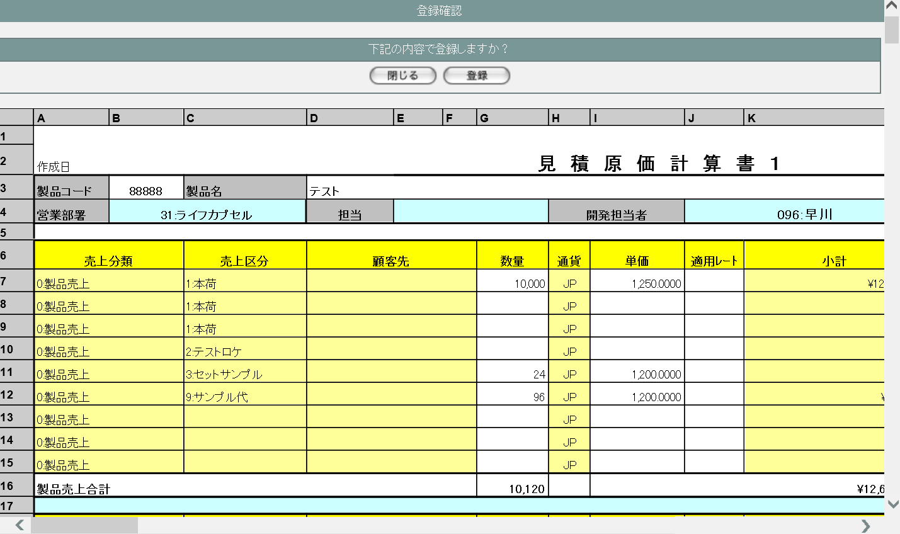
1
2
 |  |  |  |  |  |  |  |  | 画面要素
 |  |  |  |  |  |  |  |  | 1 | 「閉じる」ボタン
 |  |  |  |  |  |  |  |  |  | このダイアログを閉じる。アップロードは
 |  |  |  |  |  |  |  |  |  | 行われない。
3
 |  |  |  |  |  |  |  |  | 2 | 「登録」ボタン
 |  |  |  |  |  |  |  |  |  | このダイアログを閉じる。アップロードが
 |  |  |  |  |  |  |  |  |  | 行われ、紐づく受発注データ・受発注
 |  |  |  |  |  |  |  |  |  | 明細データが自動作成される。
 |  |  |  |  |  |  |  |  |  | 一連の処理終了後、アップロード完了
 |  |  |  |  |  |  |  |  |  | またはエラー画面に遷移する。
 |  |  |  |  |  |  |  |  | 3 | 見積原価計算書表示エリア
 |  |  |  |  |  |  |  |  |  | アップロード対象となる見積原価計算書
 |  |  |  |  |  |  |  |  |  | を表示するエリア。スクロールバーの
 |  |  |  |  |  |  |  |  |  | 操作により、全体を見ることができる。
 |  |  |  |  |  |  |  |  |  | 入力値の操作はこの画面では行えない。

2 | U-03-07-2 |  | アップロード完了画面 |  | 見積原価計算書のアップロードがエラーなく終了したことを通知する画面。ダイアログをポップアップで表示する。

画面レイアウト

 |  |  |  |  |  |  |  |  | 画面要素
 |  |  |  |  |  |  |  |  | 1 | 「閉じる」ボタン
 |  |  |  |  |  |  |  |  |  | このダイアログを閉じる。
 |  |  |  |  |  |  |  |  |  | データ等への影響は存在しない。

1

3 | U-03-07-3 |  | アップロードエラー画面 |  | 見積原価計算書のアップロード時にエラーが発生したことを通知する画面。ダイアログをポップアップで表示する。

画面レイアウト

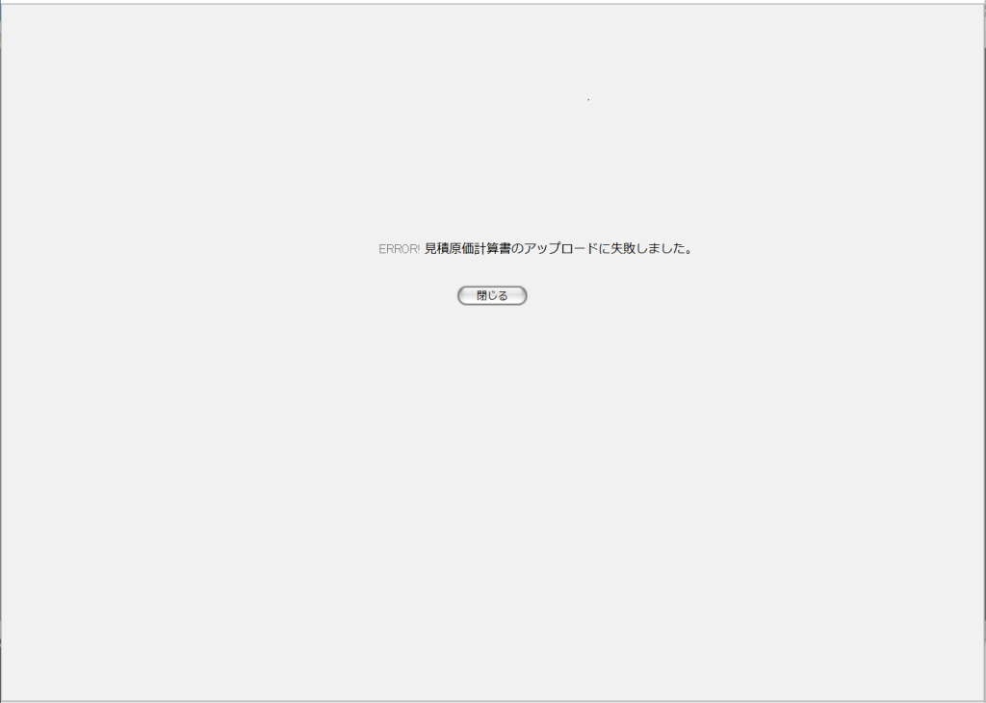
 |  |  |  |  |  |  |  |  | 画面要素
 |  |  |  |  |  |  |  |  | 1 | エラーメッセージ
 |  |  |  |  |  |  |  |  |  | エラーの内容が表示される。
1
 |  |  |  |  |  |  |  |  |  | エラー内容ごとに固有メッセージがあり、
 |  |  |  |  |  |  |  |  |  | 画面からの編集は不可。
 |  |  |  |  |  |  |  |  | 2 | 「閉じる」ボタン
 |  |  |  |  |  |  |  |  |  | このダイアログを閉じる。
 |  |  |  |  |  |  |  |  |  | データ等への影響は存在しない。
2

画面遷移
遷移元 |  |  |  |  |  | 遷移先
1 | U-03-06 |  | ワークシート選択 |  |  | 1 | U-03-07-1 | アップロード確認画面

備考
1 | この画面で行われる処理には、
 | a | 受発注データ自動生成処理
 | b | 製品マスタ自動生成処理
 | c | 再販管理処理
 | d | 見積原価計算書履歴管理処理
 | 以上の4種類がある。
 | それぞれの処理の詳細については別紙『KID'Sシステム改修 機能設計書.xlsx』の
 | a・b | シート「受注・発注データの自動生成」
 | c | シート「再販機能」
 | d | シート「検索_参照機能」
 | を参照のこと。

受注登録
画面定義
共通情報 |  | プロジェクト名 | 株式会社クワガタ様向け KID'S 受発注機能改修 |  |  |  | 作成者 | solcom 品川
 |  | システム名 | Kuwagata Integrated Dealing System (KID'S) |  |  |  | 作成日付 | 2018-10-09
 |  | 工程名 | 基本設計 |  |  |  | バージョン | 0.1
 |  | ドキュメントID | KIDS0002 |  |  |  | 更新者
 |  | ドキュメント名 | 基本設計 画面設計書 |  |  |  | 更新日付
書誌情報 |  | 画面ID | U-04-01
 |  | 画面の名称 | 受注登録
 |  | 概要 | 本改修により廃止。受注データは見積原価計算書のアップロードにより自動生成される

画面レイアウト

本改修により廃止

使用する部品
画面レイアウトは存在しない。

操作手順
1 | なし

派生画面
1 | なし

画面遷移
遷移元 |  |  |  | 遷移先
- | - | - |  | - | - | -

備考
1 | 本改修により廃止

発注登録
画面定義
共通情報 |  | プロジェクト名 | 株式会社クワガタ様向け KID'S 受発注機能改修 |  |  |  | 作成者 | solcom 品川
 |  | システム名 | Kuwagata Integrated Dealing System (KID'S) |  |  |  | 作成日付 | 2018-10-09
 |  | 工程名 | 基本設計 |  |  |  | バージョン | 0.1
 |  | ドキュメントID | KIDS0002 |  |  |  | 更新者
 |  | ドキュメント名 | 基本設計 画面設計書 |  |  |  | 更新日付
書誌情報 |  | 画面ID | U-05-01
 |  | 画面の名称 | 発注登録
 |  | 概要 | 本改修により廃止。発注データは見積原価計算書のアップロードにより自動生成される

画面レイアウト

本改修により廃止

使用する部品
画面レイアウトは存在しない。

操作手順
1 | なし

派生画面
1 | なし

画面遷移
遷移元 |  |  |  | 遷移先
- | - | - |  | - | - | -

備考
1 | 本改修により廃止

